General
Plan de Testing



 | Dcoumento v1.0

Testing | Especificaciones
Resumen Testing | Metricas y especificaciones del Sistema
Test Funcional | Detalle del plan de testeo ejecutado por Sprint
Test de Carga | Metricas de test de Carga generados con Visual Studio

Criterios | Descripción
Set de Datos | Criterios y datos de prueba utilizados en el testing
Ambientes y Usuarios | Usuarios, passwords y diferentes ambientes utilizados
Tipos de Errores | Explicacion de las prioridades y ejemplos

Resumen Testing
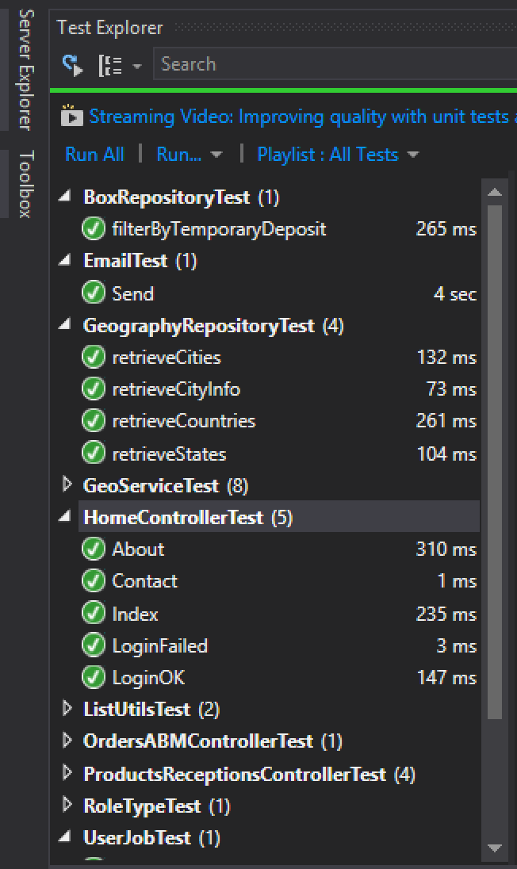
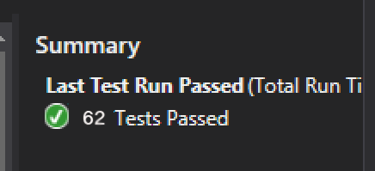
Resumen Testing
 | Bugs Encontrados por Ciclos de Testing
 | Sprint Velocity
 | Covertura del Sistema Testeado por Iteracion
 | Automatizacion
 | Especificaciones del Sistema
 | Estadisticas de Build |  |  |  | Bugs por Sprint |  |  |  |  |  | Progresion Covertura |  |  |  |  | Velocity
 |  |  |  |  |  | Sotries | Bugs Encontrados | Bugs resueltos |  | 59 | Covertura | Sprint | Porcentaje | Completed Stories |  | Sprint | Estimados | Completados
Stories / Bugs Opened / Bugs Closed |  |  | Especificaciones del Sistema |  | Sprint 1 | 2 | 0 | 0 |  |  | 0.033898305085 | Sprint 1 | 3.3898305085 | 2 |  | Sprint 1
 |  |  | Procesos de Negocio Soportados por la Aplicación: |  | Sprint 2 | 5 | 1 | 9 |  |  | 0.1186440678 | Sprint 2 | 11.86440678 | 7 |  | Sprint 2
 |  |  | El objetivo de este proyecto es facilitar la administracion de Mercadira de un centro de Disrtribucion mediante el desarrollo de un software web creativo, intuitivo y eficaz. |  | Sprint 3 | 12 | 7 | 0 |  |  | 0.32203389831 | Sprint 3 | 32.203389831 | 19 |  | Sprint 3
 |  |  |  |  | Sprint 4 | 9 | 8 | 0 |  |  | 0.47457627119 | Sprint 4 | 47.457627119 | 28 |  | Sprint 4
 |  |  | Arquitectura |  | Sprint 5 | 10 | 1 | 1 |  |  | 0.64406779661 | Sprint 5 | 64.406779661 | 38 |  | Sprint 5
 |  |  | El sistema precisa un Servidor con un SO Windows que tenga instalado el IIS para poder funcionar como Servidor Web y hostear la aplicacion. El Sistema utiliza una BD de Microsoft SQL 2012 para almacenar la informacion. Una vez que la aplicacion web se ponga a correr en el Servidor, se podra acceder a esta a traves del Nombre de Dominio o IP a traves de un cliente Web |  | Sprint 6 | 8 | 8 | 2 |  |  | 0.77966101695 | Sprint 6 | 77.966101695 | 46 |  | Sprint 6
 |  |  |  |  | Sprint 7 | 7 | 4 | 7 |  |  | 0.89830508475 | Sprint 7 | 89.830508475 | 53 |  | Sprint 7
 |  |  |  |  | Sprint 8 | 6 | 4 | 1 |  |  | 1 | Sprint 8 | 100 | 59 |  | Sprint 8
 |  |  |  |  | Sprint 9 | 0 | 35 | 14 |  |  | 1 | Sprint 9 | 100 | 59 |  | Sprint 9
 |  |  |  |  | Sprint 10 | 0 | 15 | 34 |  |  | 1 | Sprint 10 | 100 | 59 |  | Sprint 10
 |  |  | Lineas de Codigo: | 181345 | Sprint 11 | 0 | 23 | 15
 |  |  | Archivos: | 976 | Sprint 12 | 0 | 0 | 23
 |  |  | Cantidad de Pantallas / Vistas | 135 | Totla | 59 | 106 | 106
 |  |  | Sotries | 59
 |  |  | Tipos de Usuarios | 5
 |  |  | Horas de desarrollo aprox | 2880 |  | SotryPoints commited | Story Points completed |  | Fibonacci |  | Prioridad | Bugs |  | Modulo | Bugs

 |  |  | Modulos del Sistema |  | Sprint 1 | 63 | 63 |  | 1 |  | Blocker (1) | 11 |  | Ini. Sesion | 4
 |  |  | Ini. Sesion: Loging, Sesion, Passwords |  | Sprint 2 | 42 | 34 |  | 2 |  | Critical (2) | 18 |  | Procesamiento | 37
Sprint Velocity |  |  | Procesamiento: Entrada y Salida de Ordenes |  | Sprint 3 | 71 | 50 |  | 3 |  | Major (3) | 52 |  | Gestion | 34
Velocity
 | SotryPoints commited | Story Points completed
 | 63 | 63
 | 42 | 34
 | 71 | 50
 | 50 | 43
 | 63 | 50
 | 45 | 45
 | 63 | 63
 | 48 | 41
 | 0
 |  |  | Gestion: Administracion Centros de Distribucion |  | Sprint 4 | 50 | 43 |  | 5 |  | Minor (4) | 18 |  | ABM Usrs | 15
 |  |  | ABM Usrs: Nuevos usuarios y asignacion de roles |  | Sprint 5 | 63 | 50 |  | 8 |  | Trivial (5) | 7 |  | ABM Producto | 16
 |  |  | ABM Producto: Creacion y administracion de productos y proveedores |  | Sprint 6 | 45 | 45 |  | 13
 |  |  |  |  | Sprint 7 | 63 | 63 |  | 21 |  | Total | 106 |  | Total | 106
 |  |  |  |  | Sprint 8 | 48 | 41 |  | 34
 |  |  | Escala Primedio Story Points |  | Sprint 9 | Bug Fixing Sprints
 |  |  | 1: Menos de una hora |  | Sprint 10
 |  |  | 2: Dos Horas | Se estiman aproximadamente 21 Story Points por Sprint por recurso de Desarrollo | Sprint 11
 |  |  | 3: Medio dia |  | Sprint 12
 |  |  | 5: Un dia
 |  |  | 8: Dos / Tres dias
 |  |  | 13: Una Semana
 |  |  | 21: Dos Semanas
 |  |  | 34: Mas de Dos semans

Convertura del Sistema por Srpint |  |  | Project Builds
Covertura Incremental del sistema Testeado por Sprint en Porcentaje (Test Funcional)
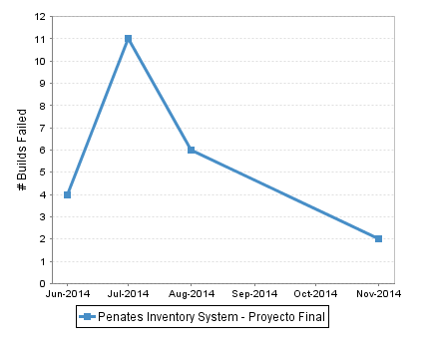
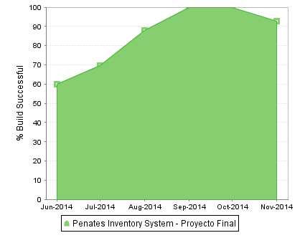
Porcentaje Covertura Stories

Bugs por Modulo |  |  | Bugs por Prioridad

Bugs

Test de Uniadad
Los Core controllers, que tienen funcionalidad que forman parte del nucleo del sistema son los que presentan Tests de Unidad

Unit Tests |  | 62

Set de Datos
Indice
Tipos de Datos
Roles de Usuario
Ambientes
Centro de Distribucion Interno
Centro de Distribucion Externo
Categorias / Productos
Suppliers

TIPOS DE DATOS
TIPO | Rangos Validos | FORMATO INVALIDO
Fecha | Rangos de fechas 1/1/1991 - 12/12/3000
Nombre de Usuario | String de hasta 64 caracteres sin espacios que cumplan con [a-zA-Z0-9._]+ | mi!usuario mi usario @usuario nombre@dominio.com
Imágenes | JPG JPEG PNG GIF | BMP PDF ZIP DOC HTML EXE
Texto | Strings Muy largos: Mas de 128 Caracteres Nombres: hasta 128 Descripciones: Producto 1024 caracteres Descripcion: Deposit, Rack, DC, 128 caracteres
Numeros: | Numeros Muy Grandes Numeros Negativos 0 Long: –9,223,372,036,854,775,808 to 9,223,372,036,854,775,807 Int: -2,147,483,648 to 2,147,483,647 | Valores nullos Texto / Caracteres invalidos
Telefono | Caracteres consecutivos de un Minimo de 8 a un maximo de 64: Caracteres permitidos { +, 0...9, - } | Caracteres invalidos, Arrobas, simbolos, letras
Mail | RegEX: ^[a-z0-9_\\+-]+(\\.[a-z0-9_\\+-]+)*@[a-z0-9-]+(\\.[a-z0-9]+)*\\.([a-z]{2,4})$ Hasta 255 Caracteres | mail mail@domain 123 mail@domain.^!
Codigo dE Barras | String de hasta 128 Caracteres | String mayor de 128 Caracteres
Formato Contrasenia | 1 carácter en mayúscula, por lo menos 1 número y como mínimo 7 caracteres de longitud. | abd conlongitudperosinnum 123 Micontrase!!
SQL Injection | 1 OR 1=1 1' OR '1'='1 1 EXEC SP_ (or EXEC XP_) ' OR username IS NOT NULL OR username = '
Precions | Numeros de hasta 20 Digitos con coma, 0…..0.00

Centro de Distribucion Interno
Depositos / Sectores / Pasillos
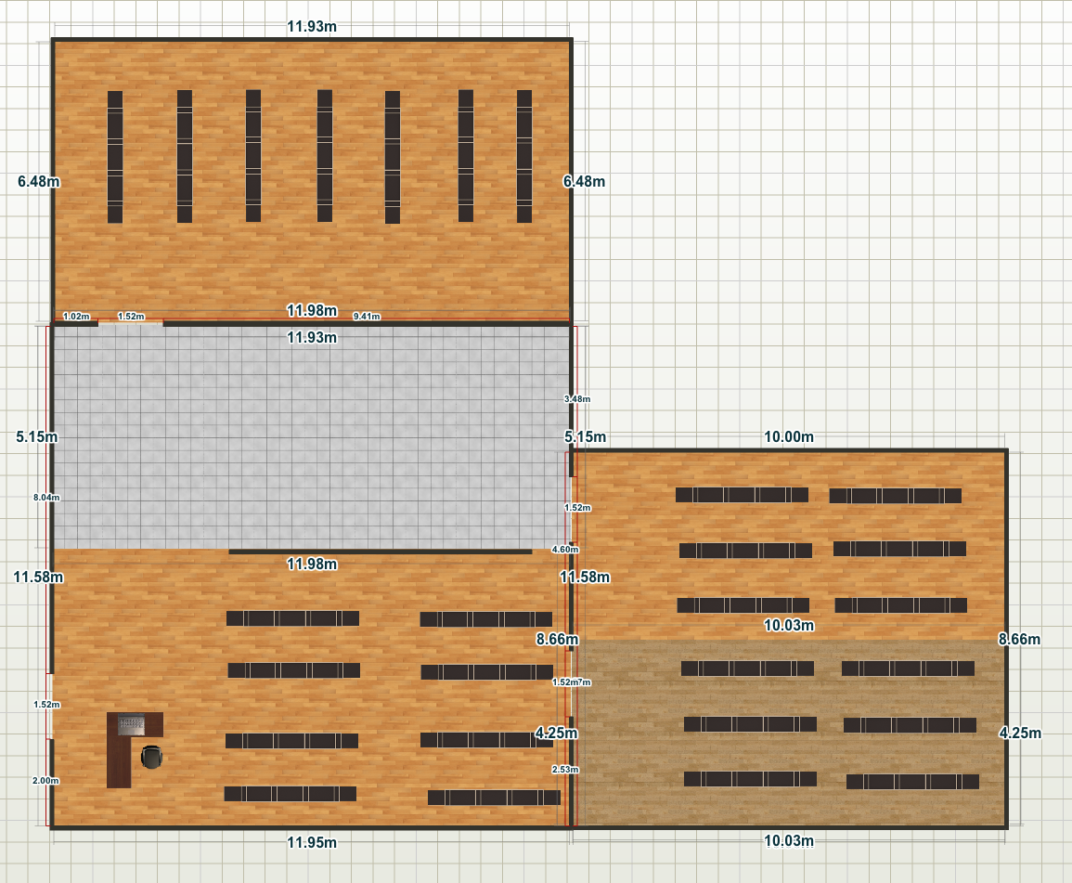
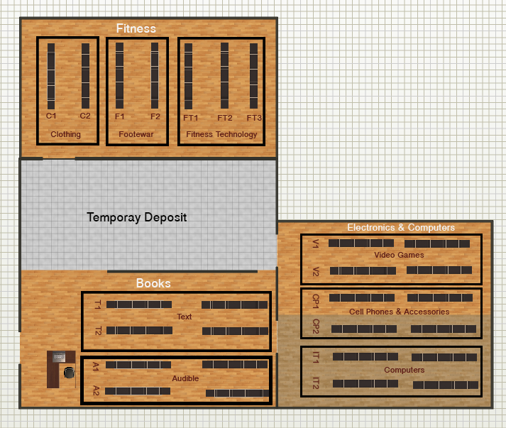

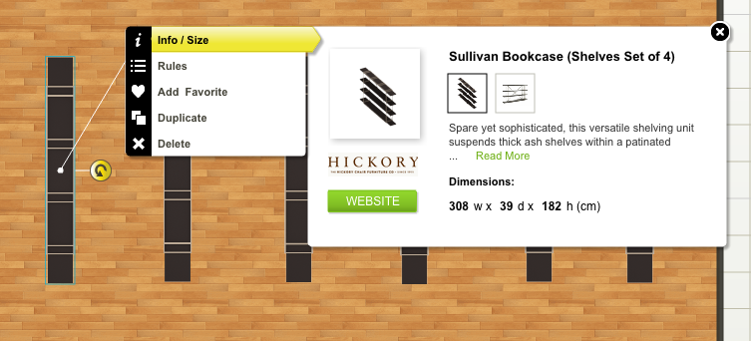
Racks |  |  |  | Contenedores
 |  |  |  | Tipo | Ancho | Alto | Profundidad
 |  |  |  | Small Palette | 77 | 5 | 39 | Cuarto de Estante
 |  |  |  | Medium Palette | 154 | 5 | 39 | Medio Estante
 |  |  |  | Large Palette | 303 | 5 | 39 | Estante completo
 |  |  |  | Small Box | 77 | 45 | 39 | Maximo 4 estantes por Rack, 4 Cajas por estante
 |  |  |  | Medium Box | 77 | 88 | 39 | Maximo 2 estantes por Rack, 4 Cajas por Estante
 |  |  |  | Large Box | 303 | 45 | 39 | Una Caja por estante, Maximo 4 estantes por Rack

Centro de Distribucion Externo
Contact Name | Address | Telephone | Capacity
Rent Warehouse Atlanta | Renters Warehouse Atlanta 695 Pylant Street NW Suite 223 Atlanta, GA 30306 | 404-662-2322 | 300 M^3

Categorias
Fitness | Clothing | Men's | Jackets | 1
 |  |  | Shirts | 2
 |  |  | Pants | 3
 |  |  | Shorts | 4
 |  |  | Socks | 5
 |  | Wemen's | Jackets | 6
 |  |  | Shirts | 7
 |  |  | Pants | 8
 |  |  | Shorts | 9
 |  |  | Socks | 10
 | Footwear | Men's |  | 11
 |  | Woman's |  | 12
 | Fitness Technology | GPS Units |  | 13
 |  | Sport Watches |  | 14
 |  | Fitness Trackers |  | 15
 |  | Pedometers |  | 16
 |  | Heart Rate Monitors |  | 17
 |  | Stopwatches |  | 18
Books | Text Books | Academic Courseware |  | 19
 |  | Arts & Photography |  | 20
 |  | Business & Money |  | 21
 |  | Computers & Technology |  | 22
 |  | Reference |  | 23
 |  | Education & Teaching |  | 24
 | Audible Books | Fiction & Literature |  | 25
 |  | Romance |  | 26
 |  | Biographies & Memoirs |  | 27
 |  | Business & Investing |  | 28
 |  | Children's Books |  | 29
 |  | Fantasy |  | 30
 |  | History |  | 31
 |  | Humor |  | 32
Electronics & Computers | Computers | Laptops |  | 33
 |  | Tablets |  | 34
 |  | Mice |  | 35
 |  | Computer Components |  | 36
 |  | DataStorage |  | 37
 |  | Server |  | 38
 |  | Speakers |  | 39
 | Cell Phones & Accessories | Cell Phones |  | 40
 |  | Tablets |  | 41
 |  | Bluetooth Speakers |  | 42
 |  | Mobile Hotspots |  | 43
 |  | Smartwatches |  | 44
 |  | Wearable Technology |  | 45
 | Video Games | PlayStation 4 |  | 46
 |  | PlayStation 3 |  | 47
 |  | Xbox One |  | 48
 |  | Xbox 360 |  | 49
 |  | Wii |  | 50
 |  | PC |  | 51

Products |  | Provided By Info |  |  |  | Product Info
Category | Name | Box: Ancho, Alto, Prof | Purchase Price | ID Supplier | ItemsXbox | AltoxAnchoXProf | Photo | Sell Price | Min Stock
1 | Ride Men's Select Thermal Barrier Jacket | 77x45x39 | 100 | 1 | 50 |  |  | 125
1 | Granfondo Men's Jacket | 77x45x39 | 50.392 | 2 | 50 |  |  | 62.99
2 | Come With Me If You Want To Lift | 77x45x39 | 12 | 3 | 50 |  |  | 15
3 | Men's Slim Fit Harem Jogging Sports | 77x45x39 | 8.752 | 2 | 50 |  |  | 10.94
3 | Zumba Fitness Men's Pull It Together Pants | 77x45x39 | 22.76 | 2 | 50 |  |  | 28.45
4 y 5
6 | Pearl Izumi Women's ELITE Barrier Jacket All Color-All Sizes | 77x45x39 | 32 |  |  |  |  | 40
6 | Pearl Izumi Women's Elite Barrier Convertible Cycling Jacket | 77x45x39 | 36.8 | 1 |  |  |  | 46
7,8
9 | Nike Women's Dri-Fit Fly Knit Training Shorts-Gray/Yellow | 77x45x39 | 23.272 | 4 |  |  |  | 29.09
10 | Nike Elite DRI-FIT Cushioned Basketball Crew Socks, Red/Pink, Large | 77x45x39 | 12.8 | 4 |  |  |  | 16
11 | Nike Golf Men's TW '14 Golf Shoe | 77x45x39 | 76 | 4 |  |  |  | 95
11 | Nike Dual Fusion TR 5 Men's Cross Training Shoes | 77x45x39 | 54.4 | 4 |  |  |  | 68
12 | Vibram FiveFingers Womens KomodoSport LS Athletic Shoes | 77x45x39 | 56 | 5 |  |  |  | 70
13 | Runtastic GPS Running, Walking & Fitness Tracker | 77x45x39 | 56 | 6 |  |  |  | 70
14 | New Balance NX950 GPS Runner Watch | 77x45x39 | 72 | 6 |  |  |  | 90
14 | Nike+ SportWatch GPS Powered by TomTom | 77x45x39 | 87.2 | 4 |  |  |  | 109
15, 16, 17, 18
19 | MindTap College Success Printed Access Card for Downing's On Course, Study Skills Plus Edition, 2nd | 77x85x39 | 0 | 7
19 | Microsoft Excel Version 2002 Step-by-Step Courseware Expert Skills (Microsoft Official Academic Course Series). | 77x85x39 | 0 | 7
20 | Photographer's Guide to the Sony DSC-RX100 II | 77x85x39 | 0 | 8
21 , 22, 23, 24, 25
26 | Twilight and Philosophy: Vampires, Vegetarians, and the Pursuit of Immortality | 77x85x39 | 0.8 | 9 |  |  |  | 1
30 | The Consciousness Plague | 77x85x39 | 4 | 9 |  |  |  | 5
31, 32
33 | Sony 11.6" VAIO Tap 11 Touchscreen Laptop 4GB 128GB | SVT11213CXB | 308x180x18 | 471.992 | 8 |  |  |  | 589.99
33 | NEW Sony VAIO Flip SVF15N26CXB 15.5" Touch-Screen Laptop i7 1.8-3.0GHz 8GB 1TB+16GB ssd | 308x180x18 | 1359.2 | 8 |  |  |  | 1699
34 | Fire HD 6, 6" HD Display, Wi-Fi, 8 GB | 308x40x39 | 79.2 | 9 |  |  |  | 99
34 | Fire HDX 8.9, 8.9" HDX Display, Wi-Fi, 16 GB | 308x40x39 | 303.2 | 9 |  |  |  | 379
37 | Sony Media 4 GB Micro Vault N-Series USB Flash Drive, USM4GN | 308x40x39 | 9.6 | 8 |  |  |  | 12
37 | WD My Passport Ultra 1TB Portable External USB 3.0 Hard Drive with Auto Backup - Black | 308x40x39 | 47.992 | 10 |  |  |  | 59.99
38, 39
40 | Sony Xperia E C1504 Unlocked Android Phone--U.S. Warranty | 38.5x45x39 | 93.6 | 8 |  |  |  | 117
40 | Sony Xperia M C2004 - Dual SIM - Unlocked - US Warranty - (White) | 38.5x45x39 | 147.2 | 8 |  |  |  | 184
41,42,43
44 | 2014 Luxury Bluetooth Smart Watch Wrist Wrap Watch Phone for IOS Apple iphone 4/4S/5/5C/5S Android Samsung S2 | 38.5x45x39 | 87.28 | 11 |  |  |  | 109.1
44 | CIYOYO CY360 Smart Watch Bluetooth Bracelet Waterproof Wristwatch Phone Mate with Handfree Sync SMS/Call Pedometer. | 38.5x45x39 | 44 | 11 |  |  |  | 55
44 | CIYOYO® U8S Waterproof Smart Watch Phone Mate With Sync/Bluetooth 3.0/Anti-lost Alarm for Apple iphone 4/4S/5/… | 38.5x45x39 | 47.92 | 11 |  |  |  | 59.9
45
46 | Call of Duty: Ghosts - PlayStation 4 | 38.5x45x39 | 27.2 | 8 |  |  |  | 34
46 | Assassin's Creed IV Black Flag - PlayStation 4 | 38.5x45x39 | 47.2 | 8 |  |  |  | 59
46 | Need for Speed: Rivals | 38.5x45x39 | 31.968 | 8 |  |  |  | 39.96
47, 48
49 | Destiny - Xbox 360 | 38.5x45x39 | 39.992 | 9 |  |  |  | 49.99
49 | FIFA 15 - Xbox 360 | 38.5x45x39 | 36 | 9 |  |  |  | 45
50 | Lego: Marvel Super Heroes | 38.5x45x39 | 11.992 | 9 |  |  |  | 14.99

Suppliers
Id | Address | Email | Name | Phone
1 | 1 Holland Drive Irvine, CA 92618 | sales@pearlIzumi.com | Pearl Izumi | 1-212-833-6722
2 | 30 Rue des Grands-Lacs St-Augustin-de-Desmaures Quebec, Canada, G3A 2E6 | sales@louisGarneau.com | Louis Garneau | 1-800-463-8356
3 | 1340 El Camino Real, Colma, CA‎ | sales@tcomboTcombo.com | Tcombo
4 | 1200 El Camino Real, Colma, CA‎ | sales@nike.com | Nike | 1 800-344-6453
5 | Point Loma Plaza 3695 Midway Dr. | sales@komodosport.com | KomodoSport | (619) 224-6777
6 | 450 Castro Street, | sales@newBalanace.com | New Balanace | (800) 595-9138
7 | 60 Bourket Street, Melbourn Australia | sales@paperbackPaperback.com | Paperback | 9662 1396
8 | 7007 Friars Road San Diego, CA 92108 | sales@sony.com | Sony | 1-877-865-7669
9 | 130 Lytton Ave, Palo Alto, California, 94301 | sales@amazon.com | Amazon | 1 888-280-3321
10 | 3355 Michelson Dr Ste 100 Irvine, CA 92630 | sales@westernDigital.com | Western Digital | 1 877-934-6972
11 | Point Loma Plaza 3800 Midway Dr. | sales@ciyoyo.com | CIYOYO | 1-877-865-432

